상품제안서
샤오미 무선 전동드라이버 3.6V | 상품코드: F21458

 |  |  |  |  |  |  | 02-412-0044 | www.easy1.co.kr
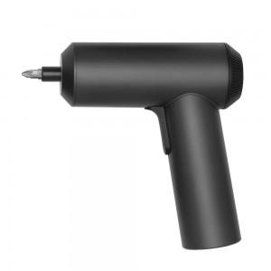 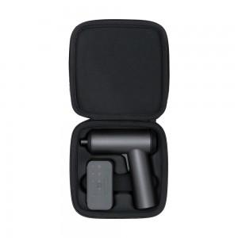

【상세/제작정보】

【인쇄/포장옵션】 | 레이저 / 포장지포장

【공급단가】 | 수량 | 50~ | 100~ | 500~ | 1,000~ | 2,000~
*VAT별도 | 단가 | 46,460원 | 45,370원 | 44,640원 | 43,560원 | 42,830원

【상품 URL】 | http://www.easy1.co.kr/src/goods_detail.php?gdno=21458

